关系图
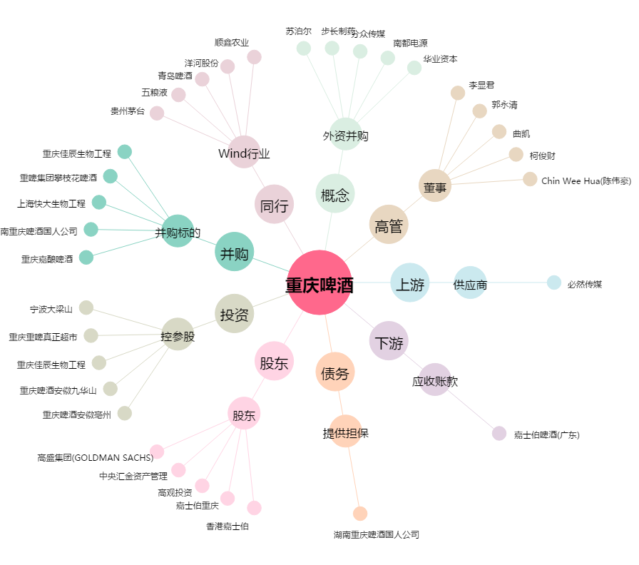
重庆啤酒[600132.SH] - 关系概览图

